スポンサー公告
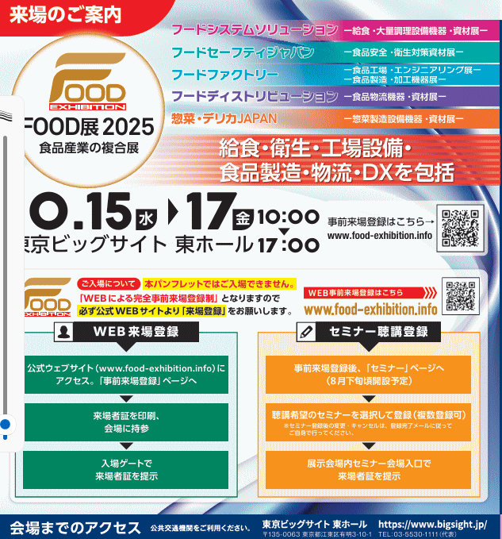
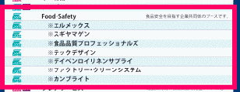

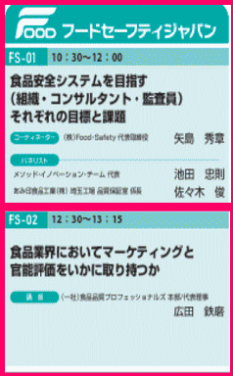
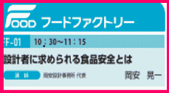
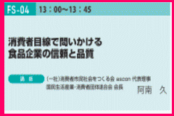
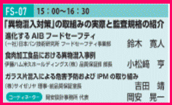
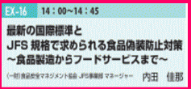

.

 | スポンサーページは１回掲載3,000円(2週連続 5,000円) ご希望者はこちらまで →Food・Safety

38 ノロウイルス関連情報
ノロウイルス指数平年同等 散発事故発生 |  |  |  |  |  |  |  | 出典:東京都感染症情報センター
 |  |  |  |  |  |  |  | （最近５年間の週値の比較） ノロウイルスの感染周期は4年ですね やや感染度合いが低い! |  |  |  |  | .
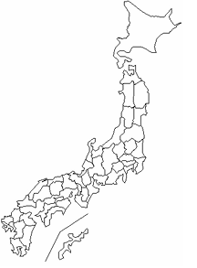
東京都は レベル 2 ; 全国平均 (レベル2) 3.90
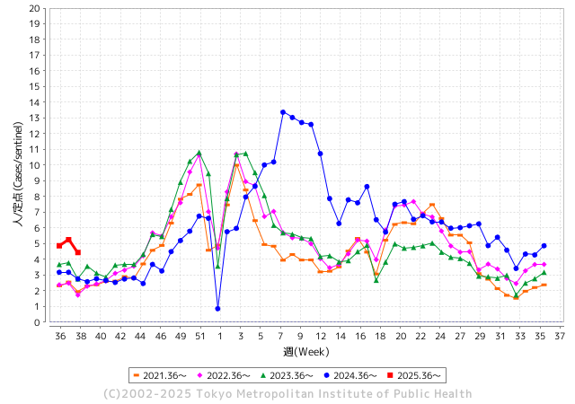
ノロウイルス今週のニュース
今週ですが、それでも全国で0件
 |  |  |  |  |  |  |  |  |  |  |  | -

 |  |  |  |  |  |  |  |  |  |  |  | レベル5

 |  |  |  |  |  |  |  |  |  |  |  | レベル4

 |  |  |  |  |  |  |  |  |  |  |  | レベル3

 |  |  |  |  |  |  |  |  |  |  |  | レベル2
 |  |  |  |  |  |  |  |  |  |  |  | レベル1
GⅡ 37週 0例 |  |  |  |  | GⅡ38週 0例
地方衛生研究所情報 |  |  | 傾向 | 全国警戒ランク2に減少 | 出典：地方衛生研究所ネットワーク
★数年間では、平均的比率でノロウイルス継続 |  |  |  |  |  |  |  | http://idsc.tokyo-eiken.go.jp/diseases/gastro/gastro/
 |  |  |  | 流行警報 | 警戒警報
 | 2025-09-28 |  | 低散発 | 定点観測値 |  | ▲:減少 | 今週のニュース（Noroｖｉｒｕｓ） (9/22-9/28) |  |  |  | 8 | 9
先週
今週
都道府県名 | 流行 ☆増加 ★減少☆★1つで約1ポイント |  |  | 2025/37週 | 2025/38週 |  | 大量発症事故（業種／内容） 今週 , 先週 |  |  |  | ニュースソース | 日時
北海道 | ★ |  |  | 2.52 | 1.94 | ▲ 0.58 |  |  |  |  |  |  | 北海道
青森県 | ★ |  |  | 2.47 | 2.38 | ▲ 0.09 |  |  |  |  |  |  | 青森県
岩手県 | ★★ |  |  | 6.37 | 4.96 | ▲ 1.41 |  |  |  |  |  |  | 岩手県
宮城県 | ★ |  |  | 4.77 | 3.84 | ▲ 0.93 |  |  |  |  |  |  | 宮城県
秋田県 | ★ |  |  | 2.23 | 2.15 | ▲ 0.08 |  |  |  |  |  |  | 秋田県
山形県 | ★★ |  |  | 5.65 | 4.12 | ▲ 1.53 |  |  |  |  |  |  | 山形県
福島県 | ★ |  |  | 4.36 | 3.25 | ▲ 1.11 |  |  |  |  |  |  | 福島県
茨城県 | ★★ |  |  | 5.71 | 3.84 | ▲ 1.87 |  |  |  |  |  |  | 茨城県
栃木県 | ★ |  |  | 3.67 | 3.04 | ▲ 0.63 |  |  |  |  |  |  | 栃木県
群馬県 | ★★ |  |  | 8.71 | 6.6 | ▲ 2.11 |  |  |  |  |  |  | 群馬県
埼玉県 | ★ |  |  | 5.04 | 3.99 | ▲ 1.05 |  |  |  |  |  |  | 埼玉県
千葉県 | ★ |  |  | 4.08 | 3.29 | ▲ 0.79 |  |  |  |  |  |  | 千葉県
東京都 | ★ |  |  | 5.25 | 4.44 | ▲ 0.81 |  |  |  |  |  |  | 東京都
神奈川県 | ★ |  |  | 4.51 | 3.21 | ▲ 1.30 |  |  |  |  |  |  | 神奈川県
新潟県 | ★★ |  |  | 6.4 | 4.13 | ▲ 2.27 |  |  |  |  |  |  | 新潟県
富山県 | ★★ |  |  | 5.66 | 3.66 | ▲ 2.00 | また、患者の数は851人で前年よりも約7倍に増加しています。大幅に増加した背景について県はノロウイルスによる食中毒が多いとしていて、ことしは入善ラーメンまつりの蒸しガキや富山市内の回転寿司店などで100人を超える患者が発生しました。また、県内では9月11日、南砺市の小中学校や義務教育学校で給食を食べた児童生徒・教職員105人が体調不良を訴えました。 |  |  |  | TBS | 2025-09-19 | 富山県
石川県 | ★ |  |  | 6.93 | 6.07 | ▲ 0.86 |  |  |  |  |  |  | 石川県
福井県 | ★ |  |  | 6.8 | 6.4 | ▲ 0.40 |  |  |  |  |  |  | 福井県
山梨県 | ★ |  |  | 2.71 | 2.55 | ▲ 0.16 |  |  |  |  |  |  | 山梨県
長野県 | ★ |  |  | 4.61 | 3.9 | ▲ 0.71 |  |  |  |  |  |  | 長野県
岐阜県 | ★★ |  |  | 7.33 | 5.41 | ▲ 1.92 |  |  |  |  |  |  | 岐阜県
静岡県 | ★ |  |  | 4.66 | 3.67 | ▲ 0.99 |  |  |  |  |  |  | 静岡県
愛知県 | ★ |  |  | 4.94 | 4.13 | ▲ 0.81 |  |  |  |  |  |  | 愛知県
三重県 | ★ |  |  | 3.93 | 3.77 | ▲ 0.16 | 県によると、11人は6日夜、同店で食事をした。7日から9日にかけて、腹痛や発熱、嘔吐などを発症。うち男性1人が入院したが、既に退院した。全員が快方に向かっている。当日は海鮮チヂミやチョレギサラダなどが提供された。患者の1人が8日、津保健所に連絡したことをきっかけに発覚。患者のうち10人と従業員3人の便からノロウイルスが検出された。県は調理の過程でウイルスが広がったとみている。再発防止策を確認し次第、営業再開を認める方針。 |  |  |  | 伊勢新聞 | 2025-09-17 | 三重県
滋賀県 | ★★ |  |  | 5.54 | 3.67 | ▲ 1.87 |  |  |  |  |  |  | 滋賀県
京都府 | ★ |  |  | 3.33 | 2.81 | ▲ 0.52 |  |  |  |  |  |  | 京都府
大阪府 | ★ |  |  | 3.61 | 3.01 | ▲ 0.60 |  |  |  |  |  |  | 大阪府
兵庫県 | ★ |  |  | 4.9 | 4.61 | ▲ 0.29 |  |  |  |  |  |  | 兵庫県
奈良県 | ★ |  |  | 5.21 | 4.79 | ▲ 0.42 |  |  |  |  |  |  | 奈良県
和歌山県 | ★ |  |  | 4.04 | 3.11 | ▲ 0.93 |  |  |  |  |  |  | 和歌山県
鳥取県 | ★★★ |  |  | 8.74 | 5.42 | ▲ 3.32 |  |  |  |  |  |  | 鳥取県
島根県 | ★★★ |  |  | 8.09 | 5.27 | ▲ 2.82 |  |  |  |  |  |  | 島根県
岡山県 | ★ |  |  | 4.79 | 4.61 | ▲ 0.18 |  |  |  |  |  |  | 岡山県
広島県 | - |  |  | 4 | 4 | 0.00 |  |  |  |  |  |  | 広島県
山口県 | ★ |  |  | 3.98 | 3.83 | ▲ 0.15 |  |  |  |  |  |  | 山口県
徳島県 | ★ |  |  | 3.38 | 3.19 | ▲ 0.19 |  |  |  |  |  |  | 徳島県
香川県 | ★★ |  |  | 6.5 | 4.81 | ▲ 1.69 |  |  |  |  |  |  | 香川県
愛媛県 | ★ |  |  | 5.14 | 4.57 | ▲ 0.57 |  |  |  |  |  |  | 愛媛県
高知県 | ★ |  |  | 1.95 | 1.55 | ▲ 0.40 |  |  |  |  |  |  | 高知県
福岡県 | ☆ |  |  | 5.17 | 5.39 | 0.22 |  |  |  |  |  |  | 福岡県
佐賀県 | ★ |  |  | 3.17 | 2.75 | ▲ 0.42 |  |  |  |  |  |  | 佐賀県
長崎県 | ★ |  |  | 3.61 | 2.45 | ▲ 1.16 |  |  |  |  |  |  | 長崎県
熊本県 | ★★ |  |  | 5.83 | 4.06 | ▲ 1.77 |  |  |  |  |  |  | 熊本県
大分県 | ★★ |  |  | 9.25 | 7.56 | ▲ 1.69 |  |  |  |  |  |  | 大分県
宮崎県 | ★★ |  |  | 8.33 | 6.4 | ▲ 1.93 |  |  |  |  |  |  | 宮崎県
鹿児島県 | ★ |  |  | 4.97 | 4.35 | ▲ 0.62 |  |  |  |  |  |  | 鹿児島県
沖縄県 | ★★★ |  |  | 4.72 | 2.08 | ▲ 2.64 |  |  |  |  |  |  | 沖縄県
全国 | ★ |  |  | 4.79 | 3.9 | ▲ 0.89
 |  |  |  |  |  |  |  |  |  |  | 0 | 0
 |  |  |  | 今週 |  |  | 管理レベル「2」
 |  | 先週に比べて全国平均は |  |  |  | 3.90 | ：先週より | ▲ 0.89
 |  | 東京都は |  |  |  | 4.44 | ：先週より | ▲ 0.81
 |  | 最高指数は |  |  | 大分県 | 7.56 | 全国で10.00を超える都道府県数は |  | 0ヶ所 | 増減 | +0

2 | 9-10月、4月以降 施設の所在市町村で 流行・食中毒が報告される 定点観測値が5.00前後 |  |  |  |  | 【情報共有】 週間・情報収集/情報は毎週確認する 【常設】 嘔吐物処理セットの配備 【体調管理】従業員の健康状況を徹底し、不良者は調理・加工ラインより外す

38 衛生訓話
毎週 ひとつ 覚えていきましょう
今週のお題 (掃除用具はキレイに保管しましょう !)
掃除用具は清潔に取り扱い、きれいに使い続けないと、汚れを振りまくことになります！
↓ 職場の先輩は以下のことを理解して わかり易く 指導しましょう ↓
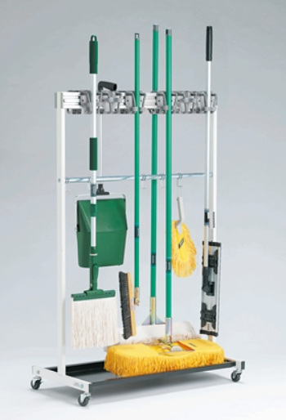
 |  | ★ほうきは、直接床に立て掛け保管すると先が曲がってしまいます。同様に、ブラシ、デッキブラシ、水切りワイパーも床に立て掛け保管すると先が曲がり使いにくくなります。折角洗浄した用具も床など接地面から再汚染を受けます。 ★上手に保管するポイント 掃除用具を使ったら、直ぐに乾燥させるよう吊るして保管します。 乾いたら埃をはたき、取っ手などの汚れも拭き取ります。 ★水気の多い床や側溝に立て掛けておくと雑菌が繁殖し、すえた 異臭の原因となります。 ★掃除用具の始末を見れば、清掃状況の管理程度がほぼ推察できます。掃除用具は、常に清潔に保管してください。

 | ★掃除用具の管理ポイントは乾燥させること。湿った状態にしておかないこと。風通しの良い状態で保管すること。そのためには、床や壁に用具を立て掛けずに、吊るして保管することです。 ★清掃用具を上手に管理するアイデアとして 使用エリアと用具を同一色にしたり、担当者の名札をつけて管理に責任を持ってもらうことも効果的です。 器具の保管方法が悪いと、すぐ器具が使いづらくなり、汚れが目立ち始めます。 まずは、清掃用具の管理状況をあなた自身で確認してみてください。

36 国内感染症情報
2025年第36週（9月1日〜9月7日） |  | 対前週 インフルエンザ 31% 増加 新型コロナウイルス -3% 減少
1類感染症 | 報告なし
2類感染症 | 結核例 223例
指定感染症 新型コロナウイルス感染症 | 厚生労働省：国内の発生状況など https://www.mhlw.go.jp/stf/covid-19/kokunainohasseijoukyou.html#h2_1 厚生労働省：データからわかる－新型コロナウイルス感染症情報－ https：//covid19.mhlw.go.jp/
 | https://www.mhlw.go.jp/stf/covid-19/kokunainohasseijoukyou.html#h2_1
 | 厚生労働省：データからわかる－新型コロナウイルス感染症情報－
 | https：//covid19.mhlw.go.jp/
3類感染症 細菌性赤痢 | 細菌性赤痢2例‌ 菌種：S. sonnei（D群）2例＿感染地域：‌‌岐阜県/フィリピン1例、 フィリピン1例

腸管出血性大腸菌感染症 | 腸管出血性大腸菌感染症156例（有症者110例、うちHUS‌5例） ‌感染地域：‌‌国内126例、韓国3例、スリランカ1例、タイ1例、フィリピン1例、フランス1例、国内・国外不明23例 ‌ ‌国内の感染地域：‌‌神奈川県28例、兵庫県13例、東京都10例、大阪府8例、福岡県8例、北海道4例、福島県4例、岩手県3例、宮城県3例、石川県3例、茨城県2例、静岡県2例、愛知県2例、和歌山県2例、佐賀県2例、 宮崎県2例、秋田県1例、群馬県1例、埼玉県1例、岐阜県1例、三重県1例、滋賀県1例、京都府1例、鳥取県1例、広島県1例、山口県1例、香川県1例、国内（都道府県不明）19例
 | 年齢群：‌‌1歳（8 例 ）、2歳（4 例 ）、3歳（9 例 ）、4歳（6 例 ）、5歳（9 例 ）、6歳（ 2 例 ）、 7歳（ 3 例 ）、 8歳（ 1 例 ）、 9歳（ 2 例 ）、 10代（13例）、20代（29例）、30代（20例）、 40代（16例）、50代（15例）、60代（11例）、70 代（3 例 ）、 80 代（4 例 ）、90代以上（1例） | 血清群・毒素型：‌ ‌O157‌VT1・VT2（55例）、O157‌VT2（35例）、O26‌VT1（19例）、O103‌VT1（6例）、O111‌ VT1（2例）、 O157‌VT1（2例）、O115‌VT1‌（1例）、O121‌VT2（1例）、O126‌VT1・VT2‌（1例）、O145‌VT2（1例）、O148‌VT2（1例）、 O8‌VT1・VT2（1例）、O91‌VT1・VT2‌（1例）、その他・不明（30例）累積報告数：2,610例（有症者1,479例、うちHUS‌30例．死亡3例）
腸チフス2例‌ | 感染地域：インド1例、インドネシア1例
4類感染症 | E型肝炎11例‌ 感染地域（感染源）：‌‌北海道3例（不明3例）、茨城県1例（レバー）、 埼玉県1例（不明）、東京都1例（不明）、岐阜県1例（不明）、 国内（都道府県不明）2例（不明2例）、国内・国外不明2例（不明2例） A型肝炎4例‌ 感染地域：東京都1例、兵庫県1例、イラン1例、インド1例 | レジオネラ症44例（肺炎型40例、ポンティアック熱型4例） ‌ 感染地域：‌愛知県4例、新潟県3例、北海道2例、神奈川県2例、静岡県2例、大阪府2例、兵庫県2例、岡山県2例、 山口県2例、福岡県2例、宮城県1例、山形県1例、栃木県1例、群馬県1例、埼玉県1例、千葉県1例、富山県1例、 京都府1例、島根県1例、広島県1例、長崎県1例、東京都/神奈川県1例、愛知県/三重県/大阪府1例、 国内（都道府県不明）3例、国内・国外不明5例 ‌ ‌ 年齢群：‌20代（2例）、40代（2例）、50代（12例）、60代（5例）、70代（12例）、80代（8例）、90代以上（3例） 累積報告数：1,584例
5類感染症 | アメーバ赤痢13例（腸管アメーバ症11例、腸管外アメーバ症2例）‌ 感染地域：‌‌栃木県1例、千葉県1例、神奈川県1例、大阪府1例、兵庫県1例、福岡県1例、鹿児島県1例、国内（ 都 道 府 県 不明）1例、国内・国外不明5例 ‌ 感染経路：‌‌性的接触2例（異性間2例）、経口感染3例、その他・不明8例 ウイルス性肝炎2例‌ C型肝炎ウイルス1例＿感染経路：性的 接 触（ 同 性 間 ）‌ EBウイルス1例＿感染経路：性的 接 触（ 異 性 間 ）
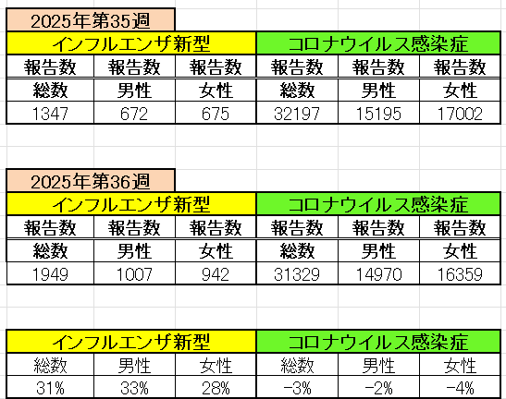
インフルエンザ と 新型コロナ

 |  | 注意

 |  | 対前週 インフルエンザ 31% 増加 新型コロナウイルス -3% 減少

38 感染症統計
届出感染症 第三類 |  |  |  |  |  |  |  |  |  |  |  |  |  | 届出感染症 第三類 細菌性赤痢菌
 |  |  |  |  |  |  |  |  |  |  |  |  |  | 全国 報告数推移 届出患者数（人）
 | 1月 | 2月 | 3月 | 4月 | 5月 | 6月 | 7月 | 8月 | 9月 | 10月 | 11月 | 12月 | 合計 |  | 1月 | 2月 | 3月 | 4月 | 5月 | 6月 | 7月 | 8月 | 9月 | 10月 | 11月 | 12月 | 合計
 | 687 | 531 | 579 | 739 | 1,458 | 2,649 | 4,150 | 4,488 | 3,436 | 2,324 | 1,302 | 943 | 23,286 |  | 31 | 24 | 51 | 21 | 33 | 22 | 27 | 46 | 25 | 49 | 31 | 50 | 410
 |  |  |  |  |  |  |  |  | 今週 |  |  |  |  |  |  |  |  |  |  |  |  |  | 今週
 |  |  |  |  |  |  |  |  | 154 |  |  |  |  |  |  |  |  |  |  |  |  |  | 1
2025年 | 142 | 95 | 86 | 111 | 217 | 306 | 812 | 690 | 503 |  |  |  | 2,962 | 2025年 | 2 | 4 | 6 | 4 | 8 | 0 | 5 | 7 | 3 |  |  |  | 39
2024年 | 103 | 102 | 114 | 122 | 257 | 308 | 519 | 708 | 541 | 533 | 277 | 158 | 3,742 | 2024年 | 4 | 4 | 4 | 8 | 1 | 2 | 6 | 21 | 12 | 8 | 0 | 4 | 74
2023年 | 84 | 62 | 99 | 112 | 224 | 526 | 521 | 768 | 454 | 390 | 416 | 154 | 3,810 | 2023年 | 1 | 1 | 4 | 2 | 2 | 7 | 7 | 3 | 1 | 7 | 7 | 5 | 47
2022年 | 81 | 39 | 72 | 89 | 258 | 416 | 554 | 568 | 578 | 337 | 169 | 168 | 3,329 | 2022年 | 0 | 5 | 4 | 1 | 1 | 1 | 1 | 1 | 0 | 0 | 0 | 2 | 16
2021年 | 81 | 48 | 71 | 128 | 171 | 350 | 569 | 553 | 458 | 306 | 221 | 229 | 3,185 | 2021年 | 1 | 2 | 1 | 0 | 0 | 0 | 1 | 1 | 0 | 1 | 0 | 0 | 7
2020年 | 112 | 85 | 60 | 97 | 95 | 305 | 544 | 449 | 475 | 505 | 219 | 98 | 3,044 | 2020年 | 16 | 1 | 19 | 3 | 13 | 1 | 2 | 2 | 0 | 24 | 4 | 2 | 87
2011年8月に外食チェーン店が原因とされた赤痢菌Shigella sonneiの広域集団感染事例が青森県、宮城県、山形県、福島県において発生した。本事例は、それとほぼ同時期に発生しておりその関連性が強く疑われた事例である。
2025年 第38週（9/15～9/21） |  |  |  |  |  |  |  |  |  |  |  |  |  | 2025年 第38週（9/15～9/21）

腸管出血性大腸菌 |  |  | かなり多い |  |  |  |  |  |  |  |  |  |  |  | 赤痢 | 少し多い
Ｈ２９／８月は非常に多かった

腸管出血性大腸菌
 | 2025年 | 2024年 | 2023年 | 2022年 | 2021年 | 2020年
 | 142 | 103 | 84 | 81 | 81 | 112
 | 95 | 102 | 62 | 39 | 48 | 85
 | 86 | 114 | 99 | 72 | 71 | 60
 | 111 | 122 | 112 | 89 | 128 | 97
 | 217 | 257 | 224 | 258 | 171 | 95
 | 306 | 308 | 526 | 416 | 350 | 305
 | 812 | 519 | 521 | 554 | 569 | 544
 | 690 | 708 | 768 | 568 | 553 | 449
 | 503 | 541 | 454 | 578 | 458 | 475
 |  | 533 | 390 | 337 | 306 | 505
 |  | 277 | 416 | 169 | 221 | 219
 |  | 158 | 154 | 168 | 229 | 98
細菌性赤痢菌
 | 2025年 | 2024年 | 2023年 | 2022年 | 2021年 | 2020年
 | 2 | 4 | 1 | 0 | 1 | 16
 | 4 | 4 | 1 | 5 | 2 | 1
 | 6 | 4 | 4 | 4 | 1 | 19
 | 4 | 8 | 2 | 1 | 0 | 3
 | 8 | 1 | 2 | 1 | 0 | 13
 | 0 | 2 | 7 | 1 | 0 | 1
 | 5 | 6 | 7 | 1 | 1 | 2
 | 7 | 21 | 3 | 1 | 1 | 2
 | 3 | 12 | 1 | 0 | 0 | 0
 |  | 8 | 7 | 0 | 1 | 24
 |  | 0 | 7 | 0 | 0 | 4
 |  | 4 | 5 | 2 | 0 | 2

※2023年 第11週（3/13～3/19） 現在

 |  |  |  |  |  |  |  |  |  |  |  |  |  |  | 腸管系感染症は新型コロナウイルス予防の手洗い、手指消毒で
 |  |  |  |  |  |  |  |  |  |  |  |  |  |  | 圧倒的に感染防御できている

